表字段说明
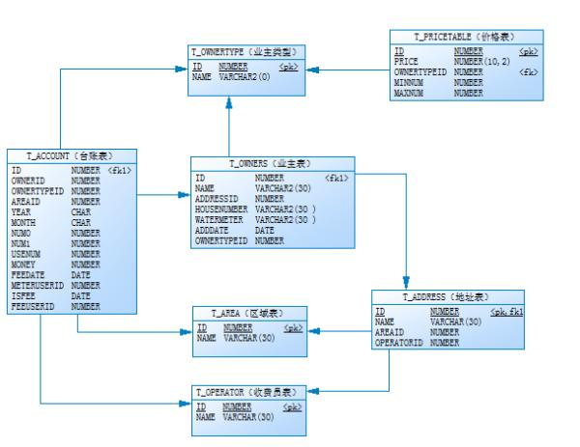
收费台账（ T_ACCOUNT） |  |  |  | 业主表（ T_OWNERS） |  |  |  | 业主类型表（ T_OWNERTYPE）
字段名 | 类型(位数) | 是否必填 | 说明 | 字段名 | 类型(位数) | 是否必填 | 说明 | 字段名 | 类型(位数) | 是否必填 | 说明
ID | NUMBER | 是 | 主键 | ID | NUMBER | 是 | 主键 | ID | NUMBER | 是 | 主键
OWNERID | NUMBER | 是 | 业主编号 | NAME | VARCHAR2(30) | 是 | 业主名称 | NAME | VARCHAR2(30) | 是 | 类型名称
OWNERTYPEID | NUMBER | 是 | 业主类型 | ADDRESSID | NUMBER | 是 | 地址 ID
AREAID | NUMBER | 是 | 所在区域 | HOUSENUMBER | NUMBER | 是 | 门牌号 | 地址表（ T_ADDRESS）
YEAR | CHAR(4) | 是 | 账务年份 | WATERMETER | VARCHAR2(30) | 是 | 水表编号 | 字段名 | 类型(位数) | 是否必填 | 说明
MONTH | CHAR(2) | 是 | 账务月份 | ADDDATE | DATE | 是 | 登记日期 | ID | NUMBER | 是 | 主键
NUM0 | NUMBER |  | 上月累计数 | OWNERTYPEID | NUMBER | 是 | 业主类型 ID | NAME | VARCHAR2(30) | 是 | 地址名称
NUM1 | NUMBER |  | 本月累计数 |  |  |  |  | AREAID | NUMBER | 是 | 区域 ID
USENUM | NUMBER |  | 本月使用数 | 价格表（ T_PRICETABLE） |  |  |  | OPERATORID | NUMBER | 是 | 操作员 ID
METERUSERID | NUMBER |  | 抄表员 | 字段名 | 类型(位数) | 是否必填 | 说明
METERDATE | DATE |  | 抄表日期 | ID | NUMBER | 是 | 主键
MONEY | NUMBER(10,2) |  | 应缴金额 | PRICE | NUMBER(10,2) | 是 | 价格
ISFEE | CHAR(1) | 是 | 是否缴费 | OWNERTYPEID | NUMBER | 是 | 业主类型 ID
FEEDATE | DATE |  | 缴费日期 | MINNUM | NUMBER(10,2) | 是 | 区间数开始值
FEEUSERID | NUMBER |  | 收费员 | MAXNUM | NUMBER(10,2) | 是 | 区间数截止值

 |  |  |  | 区域表（ T_AREA）
 |  |  |  | 字段名 | 类型(位数) | 是否必填 | 说明
 |  |  |  | ID | NUMBER | 是 | 主键
 |  |  |  | NAME | VARCHAR2(30) | 是 | 区域名称

 |  |  |  | 收费员表（ T_OPERATOR）
 |  |  |  | 字段名 | 类型(位数) | 是否必填 | 说明
 |  |  |  | ID | NUMBER | 是 | 主键
 |  |  |  | NAME | VARCHAR2(30) | 是 | 操作员名称

